클럽분포
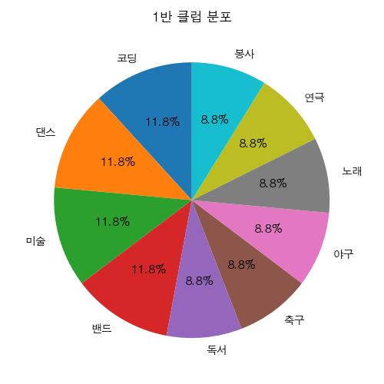
클럽 | 인원수
코딩 | 4
댄스 | 4
미술 | 4
밴드 | 4
독서 | 3
축구 | 3
야구 | 3
노래 | 3
연극 | 3
봉사 | 3

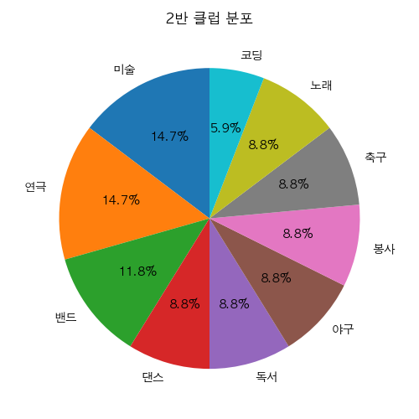
클럽 | 인원수
미술 | 5
연극 | 5
밴드 | 4
댄스 | 3
독서 | 3
야구 | 3
봉사 | 3
축구 | 3
노래 | 3
코딩 | 2

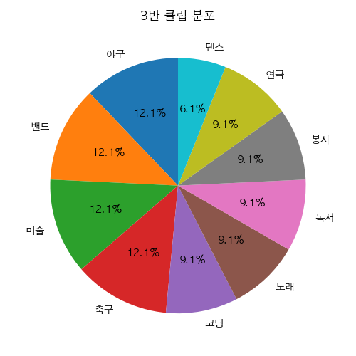
클럽 | 인원수
야구 | 4
밴드 | 4
미술 | 4
축구 | 4
코딩 | 3
노래 | 3
독서 | 3
봉사 | 3
연극 | 3
댄스 | 2

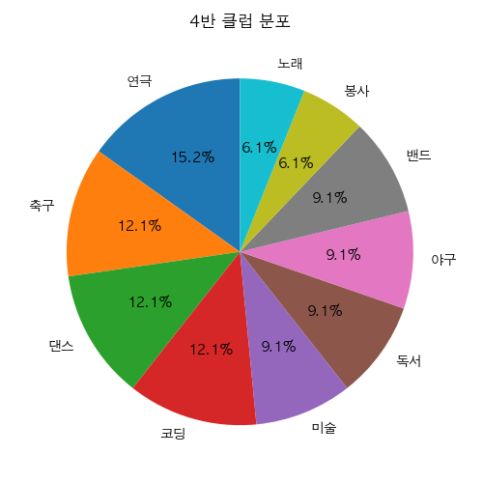
클럽 | 인원수
연극 | 5
축구 | 4
댄스 | 4
코딩 | 4
미술 | 3
독서 | 3
야구 | 3
밴드 | 3
봉사 | 2
노래 | 2

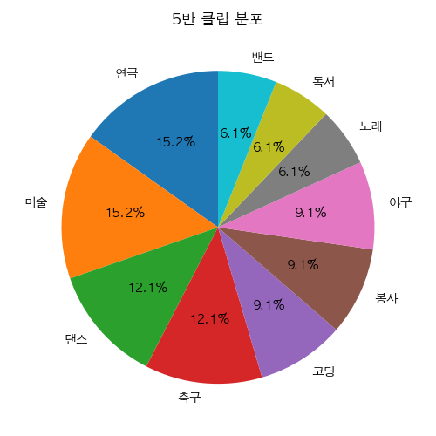
클럽 | 인원수
연극 | 5
미술 | 5
댄스 | 4
축구 | 4
코딩 | 3
봉사 | 3
야구 | 3
노래 | 2
독서 | 2
밴드 | 2


클럽 | 인원수
연극 | 5
미술 | 4
밴드 | 4
야구 | 4
노래 | 3
봉사 | 3
축구 | 3
독서 | 3
댄스 | 2
코딩 | 2

